Como ver mi escala
Ciclo Verano 24-0 | Regresar
Como ver mi escala de pagos: Considerar la escala del periodo 23-2
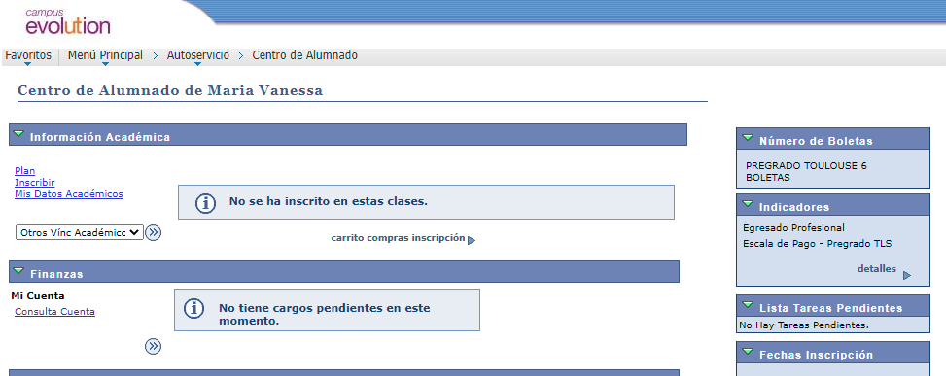

2°

1°

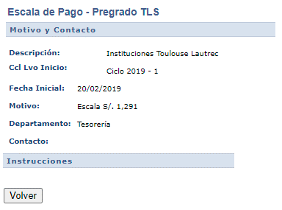

3°

Como ver mi # cuotas
Ciclo Verano 24-0 | Regresar
Como ver mi número de cuotas: Considerar la escala del periodo 23-2

1°

